关系图
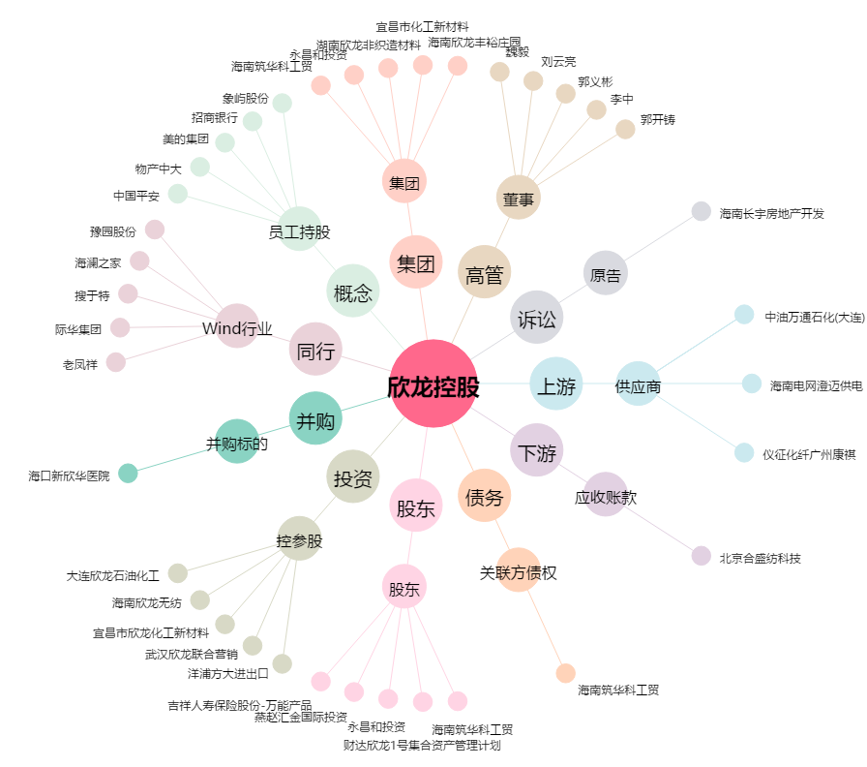
欣龙控股[000955.SZ] - 关系概览图

